Gráficas
Equipos por institución
Equipos Universidad ECCI | 28
Equipos Corporación Universitaria Republicana | 2
Equipos Holberton School | 1
Equipos Instituto Técnico Central | 2
Equipos Politécnico Grancolombiano | 2
Equipos SENA | 10
Equipos Universidad de La Sabana | 1
Equipos Universidad Distrital | 1
Equipos Universidad Jorge Tadeo Lozano | 2
Equipos Universidad Nacional De Colombia | 3
Equipos Universidad Tecnológica de Pereira | 1
Envios por lenguaje
 | Enviado | Aceptado
Python3 | 43 | 6
JAVA | 168 | 33
C++ | 41 | 18

Intentos de problemas por equipo
 | Intentado | Aceptado
Easiest | 26 | 8
Bicoloring | 7 | 5
Nessy | 19 | 14
Ternary | 17 | 13
Broken | 4 | 8
Robot | 12 | 8
Catan | 5 | 3
Balloons | 4 | 2
Numero de equipos por nivel
Experimentado | 20
Principiante | 33

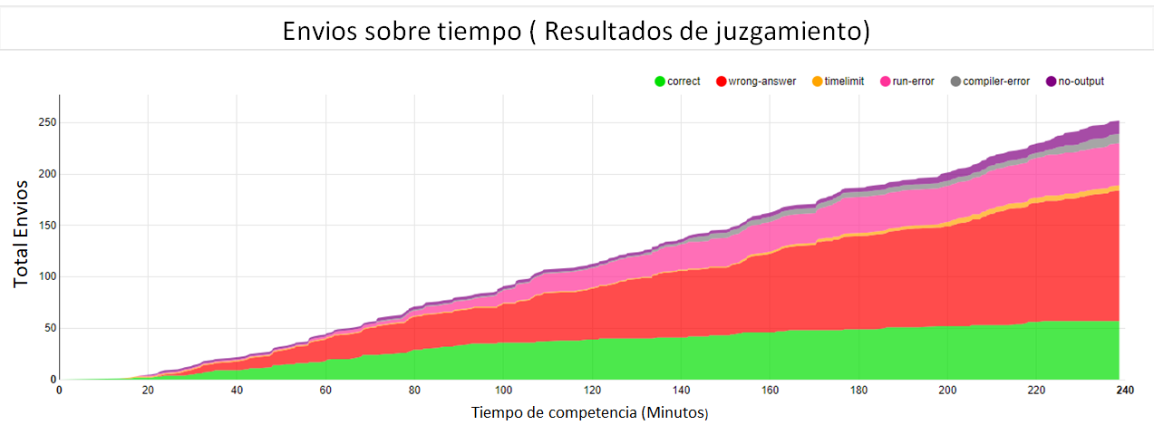

Total Envios

